2020_09_data
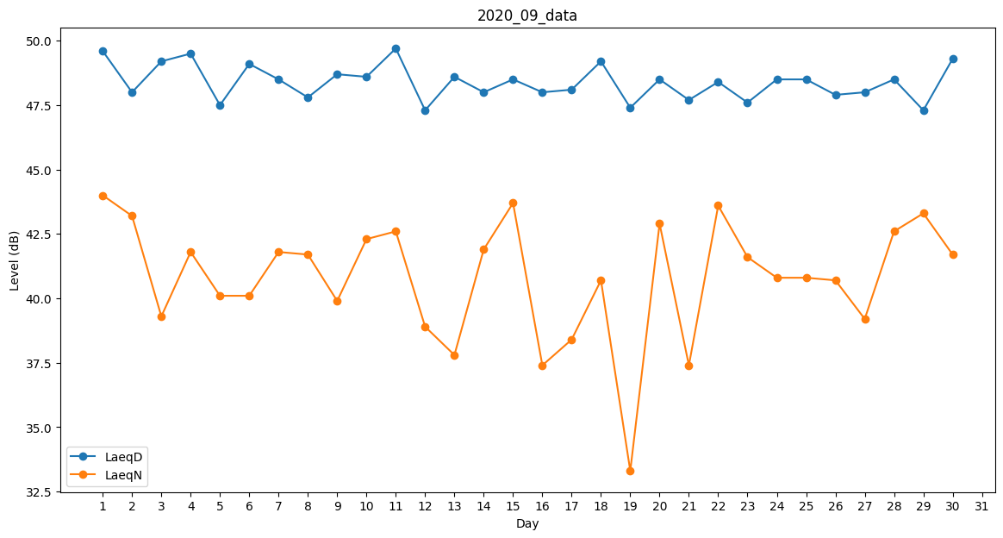
Day | LaeqD | LaeqN
1 | 49.6 | 44
2 | 48 | 43.2
3 | 49.2 | 39.3
4 | 49.5 | 41.8
5 | 47.5 | 40.1
6 | 49.1 | 40.1
7 | 48.5 | 41.8
8 | 47.8 | 41.7
9 | 48.7 | 39.9
10 | 48.6 | 42.3
11 | 49.7 | 42.6
12 | 47.3 | 38.9
13 | 48.6 | 37.8
14 | 48 | 41.9
15 | 48.5 | 43.7
16 | 48 | 37.4
17 | 48.1 | 38.4
18 | 49.2 | 40.7
19 | 47.4 | 33.3
20 | 48.5 | 42.9
21 | 47.7 | 37.4
22 | 48.4 | 43.6
23 | 47.6 | 41.6
24 | 48.5 | 40.8
25 | 48.5 | 40.8
26 | 47.9 | 40.7
27 | 48 | 39.2
28 | 48.5 | 42.6
29 | 47.3 | 43.3
30 | 49.3 | 41.7

